RIB COMITÉ
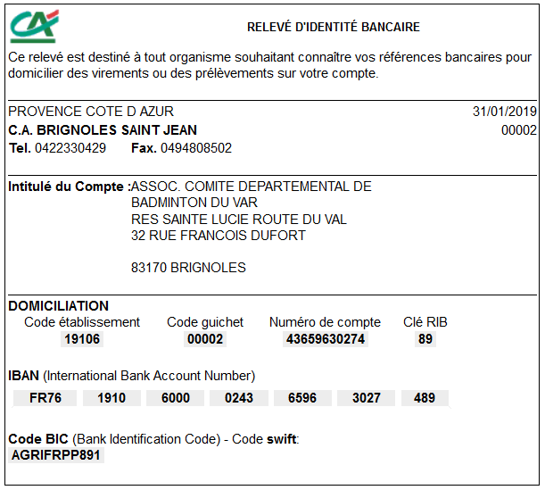
COMITÉ 83 - RELEVÉ D’IDENTITÉ BANCAIRE

